상품제안서
바나나 뉴포켓담요 | 상품코드: S37744

 |  |  |  |  |  |  | 02-713-8555 | www.synergygift.co.kr
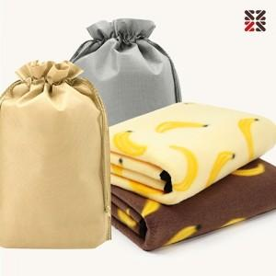

【상세/제작정보】 | <p>※ 자수인쇄 별도 문의 바랍니다.</p>

【인쇄/포장옵션】 | 실크, 자수, 담요실크1도 / 포장불가능

【공급단가】 | 수량 | 100~ | 200~ | 500~ | 1,000~ | 3,000~
*VAT별도 | 옐로우 | 3,900원 | 3,840원 | 3,750원 | 3,600원 | 3,450원
 | 브라운 | 3,900원 | 3,840원 | 3,750원 | 3,600원 | 3,450원

【상품 URL】 | https://www.synergygift.co.kr:443/src/goods_detail.php?gdno=37744

